利用方法・注意事項（必ずお読みください。）
「年度更新申告書計算支援ツール（建設事業用）」利用方法・注意事項（必ずお読みください）

１．目的
 | このツールは、建設事業において「労働保険 概算・確定保険料 石綿健康被害救済法一般拠出
 | 金申告書」（以下「申告書」といいます。）の計算を行う際の参考となるよう、作成されたもの
 | です。

２．ツールの特徴
 | このツールには以下の特徴があります。

 |  | (1) 煩雑な保険料の計算を容易に求めることができ、計算結果を申告書に記載できます。
 |  | ただし、「年度更新申告書」については記載イメージから転記する必要があります

 |  | (2) 申告書と併せて提出する「一括有期事業報告書」及び「一括有期事業総括表」が作成で
 |  |  | き、印書したものを提出することができます。

３．利用できない事業
 | このツールは、建設事業のみ対応しており、立木の伐採の事業は対応しておりません。
 | また、メリット制が適用される場合、概算保険料の計算は行えません。
 | 加えて、概算保険料の「賃金総額の見込額」が確定保険料の2倍を上まわる又は
 | 2分の1を下まわる場合、概算保険料の計算は行えません。

４．注意事項
 | 申告書の記入にあたっては、申告書をお送りした封筒に同封する「労働保険 年度更新 申告書
 | の書き方」をよく読んでご記入ください。
 | 使用にあたっては、以下の注意事項をお守りください。
 | これらについて同意されない場合はご使用をお断りします。

 |  | (1) 本ツールは、フリーウェアです。自由にご使用いただいて差し支えありませんが、
 |  |  | 個別のご相談には応じられません。

 |  | (2) 動作環境によっては、印刷した際に罫線のずれや文字化け等が発生する場合があります
 |  |  | が、個々の動作環境にかかる問い合わせには応じられませんので、あらかじめご了承願い
 |  |  | ます。

 |  | (3) 本ツールの内容には万全を期しておりますが、その内容を保証するものではありません。
 |  |  | 計算結果については、必ず検算を行ってください。

 |  | (4) 本ツールの利用に基づくいかなる損害に対しても一切の責任を負わないことをあらかじめ
 |  |  | ご了承ください。

 |  | (5) 労働保険料等の納付が猶予されている場合の記載方法については、管轄の都道府県労働局
 |  |  | にお問い合わせください。

5．「一括有期事業報告書（事業主控）」
 | (1)「一括有期事業報告書（事業主控）」の入力について
 |  | 社労士記載欄を除き、該当する箇所すべてに入力する必要があります。
 | 件数が１枚に収まらない場合、続けて続紙に入力してください（件数は最大３０枚、
 | ２６６件まで入力が可能です）。
 |  | なお、報告書の入力枚数にあわせて印刷枚数が自動で変更されます。
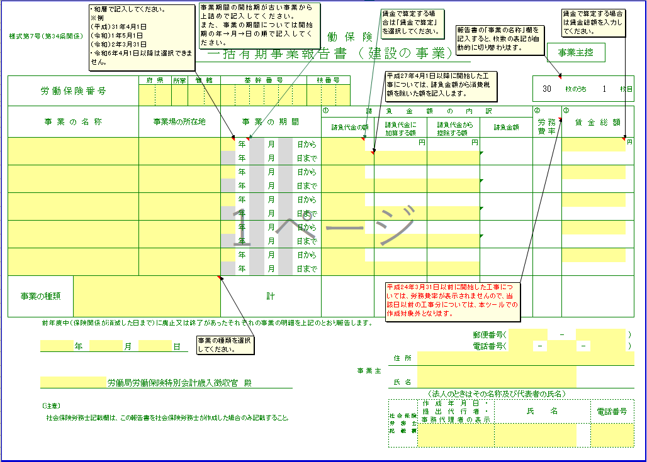
３
２
１

 |  |  |  | 該当する欄すべてに入力していきます。

 |  |  |  | 社労士の方が事務代理している場合にのみ氏名等を入力してください。

 |  | 画面①については、平成２１年度から新たに入力が必要となった項目です。画面②については、こ
 | のツール独自の入力欄となってます。また、③については入力制限がかかっています。

 |  |  | ① 「事業の種類」選択欄
 |  |  | 該当する事業の種類を選択してください。事業の種類が異なる工事については、２枚目以降
 |  |  | に分けて入力する必要があります。

 |  |  | ② 賃金算定欄（賃金で算定する場合のみ入力します）
 |  |  | 賃金で算定する場合は、請負代金の額の上セルの空欄セルをクリックし、「賃金で算定」に
 |  |  | 選択変更します。「賃金総額」欄に賃金額を入力します。
 |  |  | ※賃金で算定する場合は、下請け労働者の賃金も含まれます。

 |  |  | ③ 請負代金から控除する額
 |  |  | 請負代金の額に、告示された控除対象工事用物の価格が含まれている場合、控除対象工事用
 |  |  | 物の価額相当額を入力してください。なお、業種番号３６の機械装置の組立て又は据え付けの
 |  |  | 事業のみ控除することができます。

 | (2)入力内容の確認
 |  | これまでの入力が終わりましたら、次の事項を確認してください。
 |  |  | ・入力に誤りや入力漏れはないかチェックする。
 |  |  | ・入力された数字（０の数など）は正しく入力されていますか？
 |  |  | ・事業期間に誤りはないでしょうか？

